TAREA
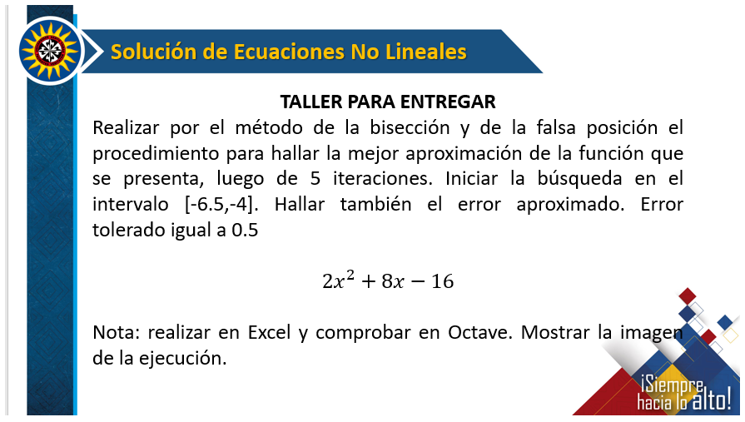

Grafico
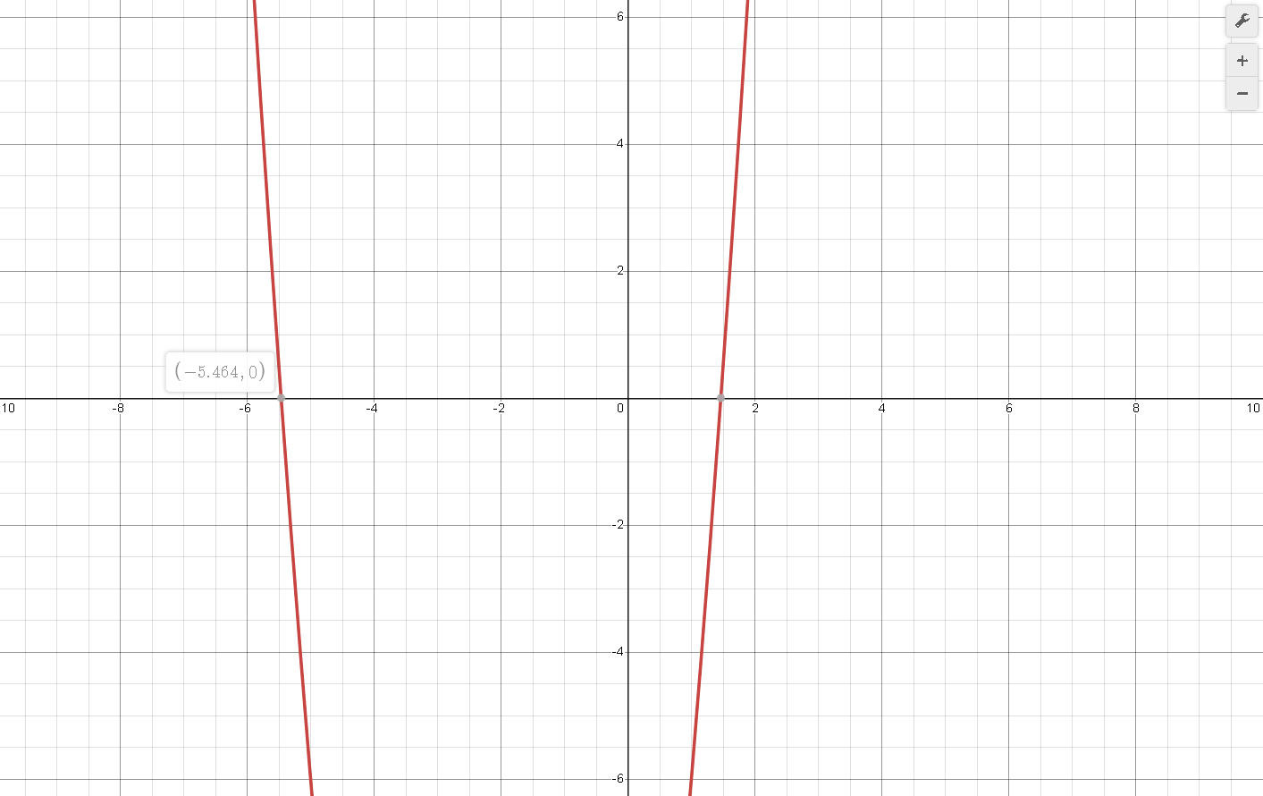


El intervalo esta entre -6.5 y -4

valor Verdadero | -5.464

Octave Biseccion
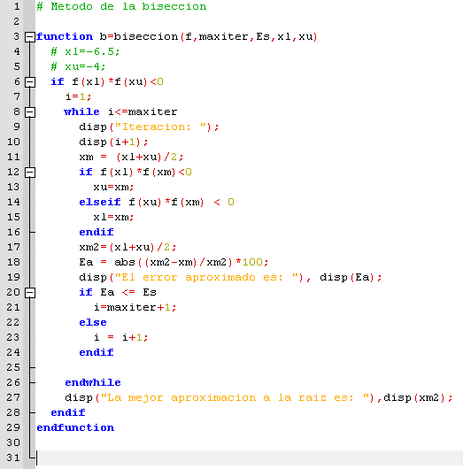
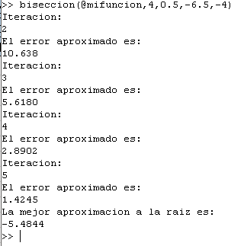

Falsa Posicion
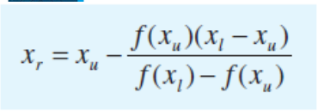
iteracion | xl | xr | xu | F(xl) | F(xr) | F(xu) | Et | Ea | Valor Verdadero
1 | -6.5 | -5.2307692308 | -4 | 16.5 | -3.124260355 | -16 | 4.2684987048 |  | -5.464
2 | -6.5 | -5.4328358209 | -5.2307692308 | 16.5 | -0.43127645355 | -3.124260355 | 0.57035466882 | 3.7193575655
3 | -6.5 | -5.4600188147 | -5.4328358209 | 16.5 | -0.056539604184 | -0.43127645355 | 0.072862103304 | 0.49785531337
4 | -6.5 | -5.463570289 | -5.4600188147 | 16.5 | -0.0073617069245 | -0.056539604184 | 0.0078644041754 | 0.065002811213
5 | -6.5 | -5.4640325004 | -5.463570289 | 16.5 | -0.00095767210416 | -0.0073617069245 | 0.00059480998142 | 0.0084591638408
 | -6.5 | -5.4640926252 | -5.4640325004 | 16.5 |  | -0.00095767210416

Octave falsaPosicion
